Перечень изделий 2026
№ п/п | Тип оборудования | Наименование группы изделий | № группы изделий | Артикул | Наименование | Фото | Наименование серии | Требов по сертификации
 | Спортивное оборудование | Тренажеры | 10 | 1001 | Подтягивание |  | STREET IRON
 | Спортивное оборудование | Тренажеры | 10 | 1002 | Жим от плеч |  | STREET IRON
 | Спортивное оборудование | Тренажеры | 10 | 1003 | Тяга на себя |  | STREET IRON
 | Спортивное оборудование | Тренажеры | 10 | 1004 | Брусья жим |  | STREET IRON
 | Спортивное оборудование | Тренажеры | 10 | 1005 | Гиперэкстензия |  | STREET IRON
 | Спортивное оборудование | Тренажеры | 10 | 1006 | Гребная тяга |  | STREET IRON
 | Спортивное оборудование | Тренажеры | 10 | 1007 | Скороход |  | STREET IRON
 | Спортивное оборудование | Тренажеры | 10 | 1008 | Орбитрек |  | STREET IRON
 | Спортивное оборудование | Тренажеры | 10 | 1009 | Жим ногами сидя |  | STREET IRON
 | Спортивное оборудование | Тренажеры | 10 | 1010 | Диск |  | STREET IRON
 | Спортивное оборудование | Тренажеры | 10 | 1011 | Твистер сидя |  | STREET IRON
 | Спортивное оборудование | Тренажеры | 10 | 1012 | Степпер |  | STREET IRON
 | Спортивное оборудование | Тренажеры | 10 | 1013 | Хипс |  | STREET IRON
 | Спортивное оборудование | Тренажеры | 10 | 1014 | Маятник |  | STREET IRON
 | Спортивное оборудование | Тренажеры | 10 | 1015 | Вело инерционный |  | STREET IRON
 | Спортивное оборудование | Тренажеры | 10 | 1016 | Подтягивание+Жим |  | STREET IRON
 | Спортивное оборудование | Тренажеры | 10 | 1017 | Жим ногами+Флекс |  | STREET IRON
 | Спортивное оборудование | Тренажеры | 10 | 1018 | Степ+Вело |  | STREET IRON
 | Спортивное оборудование | Тренажеры | 10 | 1019 | Хипс+Шейкер |  | STREET IRON
 | Спортивное оборудование | Тренажеры | 10 | 1020 | Твист+Диск |  | STREET IRON
 | Спортивное оборудование | Тренажеры | 10 | 1021 | Лыжники |  | STREET IRON
 | Спортивное оборудование | Тренажеры | 10 | 1022 | Пресс+Гиперэкстензия |  | STREET IRON
 | Спортивное оборудование | Тренажеры | 10 | 1023 | Жим от плеч |  | STREET IRON
 | Спортивное оборудование | Тренажеры | 10 | 1024 | Жим от груди лежа |  | STREET IRON
 | Спортивное оборудование | Тренажеры | 10 | 1025 | Мультиштанга |  | STREET IRON
 | Спортивное оборудование | Тренажеры | 10 | 1026 | Приседания |  | STREET IRON
 | Спортивное оборудование | Тренажеры | 10 | 1027 | Комбо лифт |  | STREET IRON
 | Спортивное оборудование | Тренажеры | 10 | 1028 | Жим вниз на трицепс |  | STREET IRON
 | Спортивное оборудование | Тренажеры | 10 | 1029 | Жим от груди сидя |  | STREET IRON
 | Спортивное оборудование | Тренажеры | 10 | 1030 | Жим ногами сидя |  | STREET IRON
 | Спортивное оборудование | Тренажеры | 10 | 1031 | Сведение рук сидя |  | STREET IRON
 | Спортивное оборудование | Тренажеры | 10 | 1032 | Тяга рычажная сидя |  | STREET IRON
 | Спортивное оборудование | Тренажеры | 10 | 1033 | Гравитрон |  | STREET IRON
 | Спортивное оборудование | Тренажеры | 10 | 1034 | Велотренажёр |  | STREET IRON
 | Спортивное оборудование | Тренажеры | 10 | 1035 | Велоорбитрек |  | STREET IRON
 | Спортивное оборудование | Тренажеры | 10 | 1036 | Эллипсоид |  | STREET IRON

 | Спортивное оборудование | Спорт оборудование | 11 | 1101 | Ворота мини-футбольные | 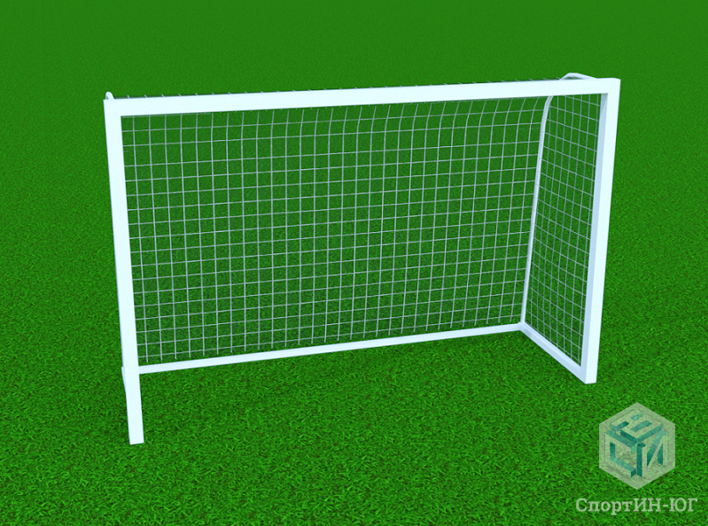
 | Спортивное оборудование | Спорт оборудование | 11 | 1102 | Ворота мини-футбольные с закладными стаканами
 | Спортивное оборудование | Спорт оборудование | 11 | 1103 | Ворота футбольные тренировочные
 | Спортивное оборудование | Спорт оборудование | 11 | 1104 | Ворота футбольные пляжные
 | Спортивное оборудование | Спорт оборудование | 11 | 1105 | Ворота футбольные полноразмерные
 | Спортивное оборудование | Спорт оборудование | 11 | 1106 | Баскетбольная стойка Г-образная вынос 1,2 м, щит игровой - поликарбонат
 | Спортивное оборудование | Спорт оборудование | 11 | 1107 | Стойка баскетбольная Г-образная, вынос 1,2 м; щит тренировочный - поликарбонат
 | Спортивное оборудование | Спорт оборудование | 11 | 1108 | Баскетбольная стойка Г-образная вынос 1,2 м, щит игровой - фанера
 | Спортивное оборудование | Спорт оборудование | 11 | 1109 | Стойка баскетбольная Г-образная, вынос 1,2 м; щит тренировочный - фанера
 | Спортивное оборудование | Спорт оборудование | 11 | 1110 | Баскетбольная стойка, поворотная с выносом 7,20 м
 | Спортивное оборудование | Спорт оборудование | 11 | 1111 | Баскетбольная стойка с выносом 8,36 м - поворотная
 | Спортивное оборудование | Спорт оборудование | 11 | 1112 | Баскетбольная стойка вынос фермы 1,2 м, щит игровой - поликарбонат |  | STREET IRON
 | Спортивное оборудование | Спорт оборудование | 11 | 1113 | Баскетбольная стойка вынос фермы 2,25 м, щит игровой - поликарбонат |  | STREET IRON
 | Спортивное оборудование | Спорт оборудование | 11 | 1114 | Баскетбольная стойка вынос фермы 3,25 м, щит игровой - поликарбонат |  | STREET IRON
 | Спортивное оборудование | Спорт оборудование | 11 | 1115 | Баскетбольная стойка вынос фермы 1,2 м, щит игровой - фанера |  | STREET IRON
 | Спортивное оборудование | Спорт оборудование | 11 | 1116 | Баскетбольная стойка вынос фермы 2,25 м, щит игровой - фанера |  | STREET IRON
 | Спортивное оборудование | Спорт оборудование | 11 | 1117 | Баскетбольная стойка вынос фермы 3,25 м, щит игровой - фанера |  | STREET IRON
 | Спортивное оборудование | Спорт оборудование | 11 | 1118 | Стойки волейбольные с механизмом натяжения сетки | 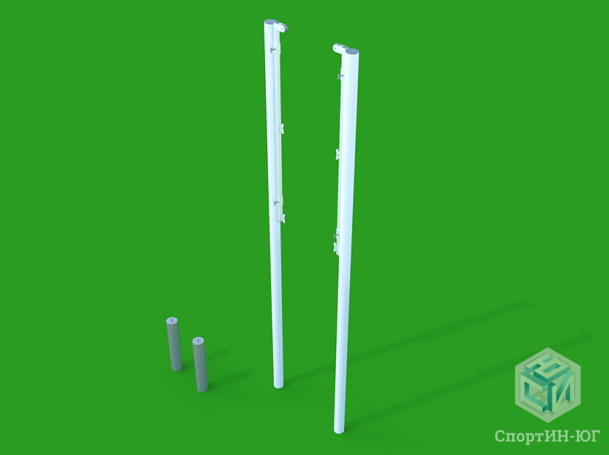
 | Спортивное оборудование | Спорт оборудование | 11 | 1119 | Судейская вышка универсальная с пластиковым сиденьем
 | Спортивное оборудование | Спорт оборудование | 11 | 1120 | Судейская вышка мобильная с пластиковым сиденьем
 | Спортивное оборудование | Спорт оборудование | 11 | 1121 | Стойки для большого тенниса, круглые, со стаканами
 | Спортивное оборудование | Спорт оборудование | 11 | 1122 | Стойки для бадминтона со стаканами
 | Спортивное оборудование | Спорт оборудование | 11 | 1123 | Ворота хоккейные
 | Спортивное оборудование | Спорт оборудование | 11 | 1124 | Цель для метания |  | Воркаут
 | Спортивное оборудование | Спорт оборудование | 11 | 1125 | Стол для армрестлинга антивандальный |  | Воркаут
 | Спортивное оборудование | Спорт оборудование | 11 | 1126 | Комплекс для выполнения испытания «Прыжок в длину с места» |  | Воркаут
 | Спортивное оборудование | Спорт оборудование | 11 | 1127 | Комплекс для выполнения испытания «Рывок гири 16 кг» |  | Воркаут
 | Спортивное оборудование | Спорт оборудование | 11 | 1128 | Мишень на стойках квадратная |  | Воркаут
 | Спортивное оборудование | Спорт оборудование | 11 | 1129 | Мишень на стойках круглая |  | Воркаут
 | Спортивное оборудование | Спорт оборудование | 11 | 1130 | Ворота футбольные тренировочные

 | Спортивное оборудование | Воркаут | 12 | 1201 | Турник воркаут уличный одноуровневый |  | Воркаут
 | Спортивное оборудование | Воркаут | 12 | 1202 | Турник воркаут двойной разноуровневый |  | Воркаут
 | Спортивное оборудование | Воркаут | 12 | 1203 | Турник воркаут двойной Г-образный |  | Воркаут
 | Спортивное оборудование | Воркаут | 12 | 1204 | Турник тройной каскад |  | Воркаут
 | Спортивное оборудование | Воркаут | 12 | 1205 | Турник тройной уличный |  | Воркаут
 | Спортивное оборудование | Воркаут | 12 | 1206 | Турник тройной «Треугольник» |  | Воркаут
 | Спортивное оборудование | Воркаут | 12 | 1207 | Турник тройной «Звезда» |  | Воркаут
 | Спортивное оборудование | Воркаут | 12 | 1208 | Турник воркаут «Двойной Треугольник» |  | Воркаут
 | Спортивное оборудование | Воркаут | 12 | 1209 | Турник для воркаут «Призма» |  | Воркаут
 | Спортивное оборудование | Воркаут | 12 | 1210 | Турник для воркаут «Фристайл» |  | Воркаут
 | Спортивное оборудование | Воркаут | 12 | 1211 | Турник воркаут классический с кольцами |  | Воркаут
 | Спортивное оборудование | Воркаут | 12 | 1212 | Брусья параллельные |  | Воркаут
 | Спортивное оборудование | Воркаут | 12 | 1213 | Брусья конусные |  | Воркаут
 | Спортивное оборудование | Воркаут | 12 | 1214 | Брусья параллельные двойные |  | Воркаут
 | Спортивное оборудование | Воркаут | 12 | 1215 | Брусья разноуровневые двойные |  | Воркаут
 | Спортивное оборудование | Воркаут | 12 | 1216 | Брусья низкие |  | Воркаут
 | Спортивное оборудование | Воркаут | 12 | 1217 | Брусья параллельные малые |  | Воркаут
 | Спортивное оборудование | Воркаут | 12 | 1218 | Брусья тройные малые |  | Воркаут
 | Спортивное оборудование | Воркаут | 12 | 1219 | Брусья малые с упорами |  | Воркаут
 | Спортивное оборудование | Воркаут | 12 | 1220 | Рукоход двухуровневый |  | Воркаут
 | Спортивное оборудование | Воркаут | 12 | 1221 | Рукоход ломаный |  | Воркаут
 | Спортивное оборудование | Воркаут | 12 | 1222 | Рукоход змейка |  | Воркаут
 | Спортивное оборудование | Воркаут | 12 | 1223 | Шведская стенка воркаут |  | Воркаут
 | Спортивное оборудование | Воркаут | 12 | 1224 | Стенд информационный |  | Воркаут
 | Спортивное оборудование | Воркаут | 12 | 1225 | Столбики для отжиманий |  | Воркаут
 | Спортивное оборудование | Воркаут | 12 | 1226 | Комплекс воркаут «Турник-брусья» |  | Воркаут
 | Спортивное оборудование | Воркаут | 12 | 1227 | Комплекс воркаут «Два турника-брусья» |  | Воркаут
 | Спортивное оборудование | Воркаут | 12 | 1228 | Комплекс воркаут «Турник-шведская стенка» |  | Воркаут
 | Спортивное оборудование | Воркаут | 12 | 1229 | Комплекс воркаут «Два турника-шведская стенка» |  | Воркаут
 | Спортивное оборудование | Воркаут | 12 | 1230 | Комплекс воркаут «Два турника-шведская стенка» Г-обр |  | Воркаут
 | Спортивное оборудование | Воркаут | 12 | 1231 | Комплекс воркаут «Два турника-шведская стенка» П-обр |  | Воркаут
 | Спортивное оборудование | Воркаут | 12 | 1232 | Комплекс воркаут «Турник-брусья-вертикальный пресс» |  | Воркаут
 | Спортивное оборудование | Воркаут | 12 | 1233 | Комплекс воркаут «Турник-брусья-стенка-пресс» |  | Воркаут
 | Спортивное оборудование | Воркаут | 12 | 1234 | Комплекс воркаут «Три турника-шведская стенка-брусья» |  | Воркаут
 | Спортивное оборудование | Воркаут | 12 | 1235 | Комплекс воркаут «Турник-брусья-шведская стенка» |  | Воркаут
 | Спортивное оборудование | Воркаут | 12 | 1236 | Комплекс воркаут «Два турника-брусья-шведская стенка» |  | Воркаут
 | Спортивное оборудование | Воркаут | 12 | 1237 | Комплекс воркаут «Турник-брусья-стенка-рукоход» |  | Воркаут
 | Спортивное оборудование | Воркаут | 12 | 1238 | Комплекс воркаут «Турники «два треугольника»-рукоход» |  | Воркаут
 | Спортивное оборудование | Воркаут | 12 | 1239 | Комплекс воркаут «Турники «два треугольника»-шведская стенка» |  | Воркаут
 | Спортивное оборудование | Воркаут | 12 | 1240 | Комплекс воркаут «Пять турников-стенка-рукоход змеевик» |  | Воркаут
 | Спортивное оборудование | Воркаут | 12 | 1241 | Комплекс воркаут «Два турника-брусья-стенка-рукоход» |  | Воркаут
 | Спортивное оборудование | Воркаут | 12 | 1242 | Комплекс воркаут «Два турника-шведская стенка-два рукохода» |  | Воркаут
 | Спортивное оборудование | Воркаут | 12 | 1243 | Комплекс воркаут «Шесть турников-два рукохода» |  | Воркаут
 | Спортивное оборудование | Воркаут | 12 | 1244 | Скамья для пресса |  | Воркаут
 | Спортивное оборудование | Воркаут | 12 | 1245 | Скамья для пресса с упором |  | Воркаут
 | Спортивное оборудование | Воркаут | 12 | 1246 | Скамья для пресса наклонная |  | Воркаут
 | Спортивное оборудование | Воркаут | 12 | 1247 | Комплекс воркаут «Скамья для пресса-два турника» |  | Воркаут
 | Спортивное оборудование | Воркаут | 12 | 1248 | Комплекс воркаут «Скамья-брусья-турник» |  | Воркаут
 | Спортивное оборудование | Воркаут | 12 | 1249 | Комплекс воркаут «Скамья-турник разноуровневый» |  | Воркаут
 | Спортивное оборудование | Воркаут | 12 | 1250 | Комплекс воркаут «Две скамьи-два турника-стенка» |  | Воркаут
 | Спортивное оборудование | Воркаут | 12 | 1251 | Комплекс воркаут П-обр «Скамья-брусья-стенка-турник» |  | Воркаут
 | Спортивное оборудование | Воркаут | 12 | 1252 | Комплекс воркаут «Две скамьи-три турника-стенка» |  | Воркаут
 | Спортивное оборудование | Воркаут | 12 | 1253 | Комплекс воркаут «Скамья-стенка-брусья-турник» |  | Воркаут
 | Спортивное оборудование | Воркаут | 12 | 1254 | Комплекс воркаут «Скамья-стенка-два турника-брусья» |  | Воркаут
 | Спортивное оборудование | Воркаут | 12 | 1255 | Комплекс воркаут «Скамья-стенка-турники-рукоходы» |  | Воркаут
 | Спортивное оборудование | Воркаут | 12 | 1256 | Комплекс воркаут «Скамья-брусья-стенка-турник-кольца» |  | Воркаут
 | Спортивное оборудование | Воркаут | 12 | 1257 | Комплекс воркаут «Скамья-брусья-стенка-турники-кольца» |  | Воркаут
 | Спортивное оборудование | Воркаут | 12 | 1258 | Комплекс воркаут «Скамья-брусья-турники-рукоходы» |  | Воркаут
 | Спортивное оборудование | Воркаут | 12 | 1259 | Комплекс воркаут «Две скамьи-стенка-турники-кольца» |  | Воркаут
 | Спортивное оборудование | Воркаут | 12 | 1260 | Комплекс воркаут «Две скамьи-стенка-рукоход-два турника-брусья» |  | Воркаут
 | Спортивное оборудование | Воркаут | 12 | 1261 | Комплекс воркаут «Две скамьи-стенка-два рукохода-два турника-брусья» |  | Воркаут
 | Спортивное оборудование | Воркаут | 12 | 1262 | Комплекс воркаут «Стенка-кольца-канат-скаладром» |  | Воркаут
 | Спортивное оборудование | Воркаут | 12 | 1263 | Комплекс воркаут «Три турника-два рукохода с подъемом» |  | Воркаут
 | Спортивное оборудование | Воркаут | 12 | 1264 | Мобильный комплекс воркаут «Турники-брусья-стенка» |  | Воркаут
 | Спортивное оборудование | Воркаут | 12 | 1265 | Мобильный комплекс воркаут «Турники-рукоход-стенка» |  | Воркаут
 | Спортивное оборудование | Воркаут | 12 | 1266 | Мобильный комплекс воркаут «Турники разноуровневые-брусья-стенка» |  | Воркаут
 | Спортивное оборудование | Воркаут | 12 | 1267 | Скамья горизонтальная двойная разноуровневая гимнастическая |  | Воркаут
 | Спортивное оборудование | Воркаут | 12 | 1268 | Скамья горизонтальная гимнастическая с фиксацией ступней |  | Воркаут
 | Спортивное оборудование | Воркаут | 12 | 1269 | Скамья горизонтальная гимнастическая с измерительными линейками |  | Воркаут
 | Спортивное оборудование | Воркаут | 12 | 1270 | Перекладины стационарные разноуровневые |  | Воркаут
 | Спортивное оборудование | Воркаут | 12 | 1271 | Перекладины стационарные разноуровневые с упором для ног |  | Воркаут
 | Спортивное оборудование | Воркаут | 12 | 1272 | Помост для выполнения испытания «Сгибание-разгибание рук» |  | Воркаут
 | Спортивное оборудование | Воркаут | 12 | 1273 | Турник-перекладина с регулируемой высотой от 90 см до 260 см |  | Воркаут
 | Спортивное оборудование | Воркаут | 12 | 1274 | Брусья разноуровневые для инвалидов и лиц с ограниченными возможностями |  | Воркаут
 | Спортивное оборудование | Воркаут | 12 | 1275 | Комплекс для тренировки мышц верхнего плечевого пояса и пресса |  | Воркаут
 | Спортивное оборудование | Воркаут | 12 | 1276 | Гимнастический снаряд П-образный рукоход |  | Воркаут
 | Спортивное оборудование | Воркаут | 12 | 1277 | Разнохватовый турник |  | Воркаут
 | Спортивное оборудование | Воркаут | 12 | 1278 | Рукоход с изменением высоты и с вспомогательными рукоятками |  | Воркаут
 | Спортивное оборудование | Воркаут | 12 | 1279 | Гимнастический снаряд «Шведская стенка» |  | Воркаут

 | Спортивное оборудование | Военизированная полоса препятствий | 13

 | Оборудование для благоустройства территории | Навесы | 31 | 3101 | Пергола с подвесами (1 гнездо, 1 скамейка со спинкой) | 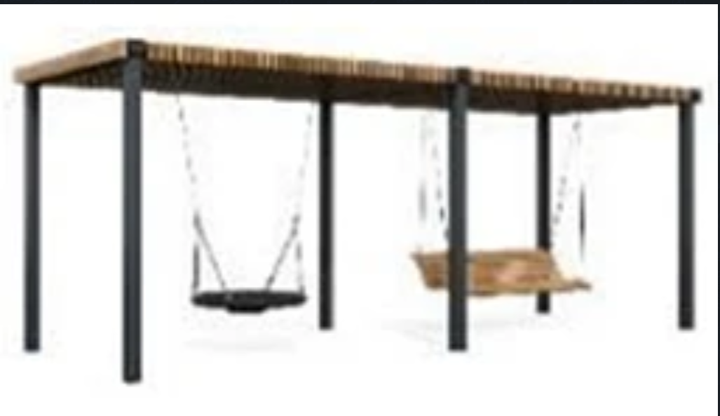
 | Оборудование для благоустройства территории | Навесы | 31 | 3102 | Пергола | 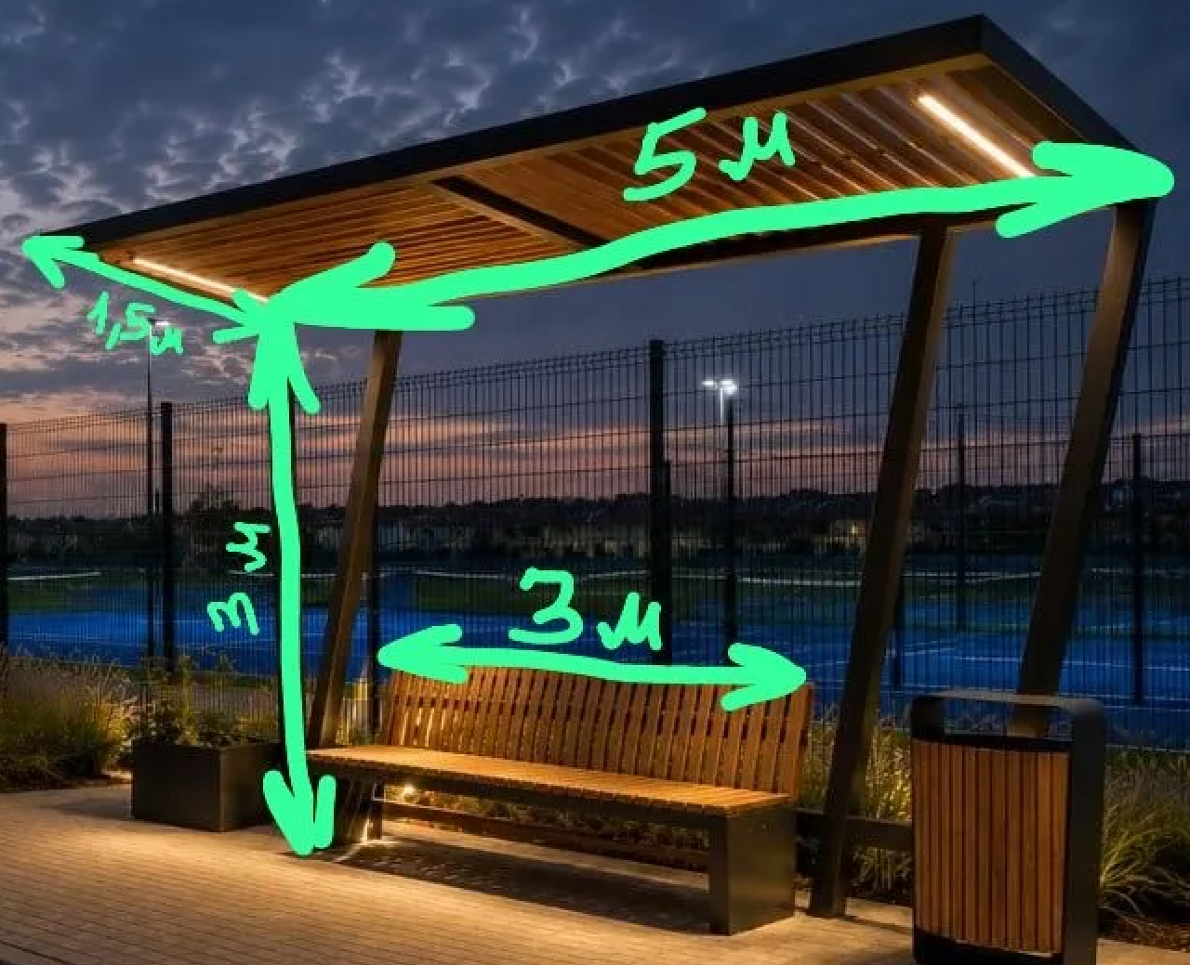
 | Оборудование для благоустройства территории | Навесы | 31 | 3103 | Пергола | 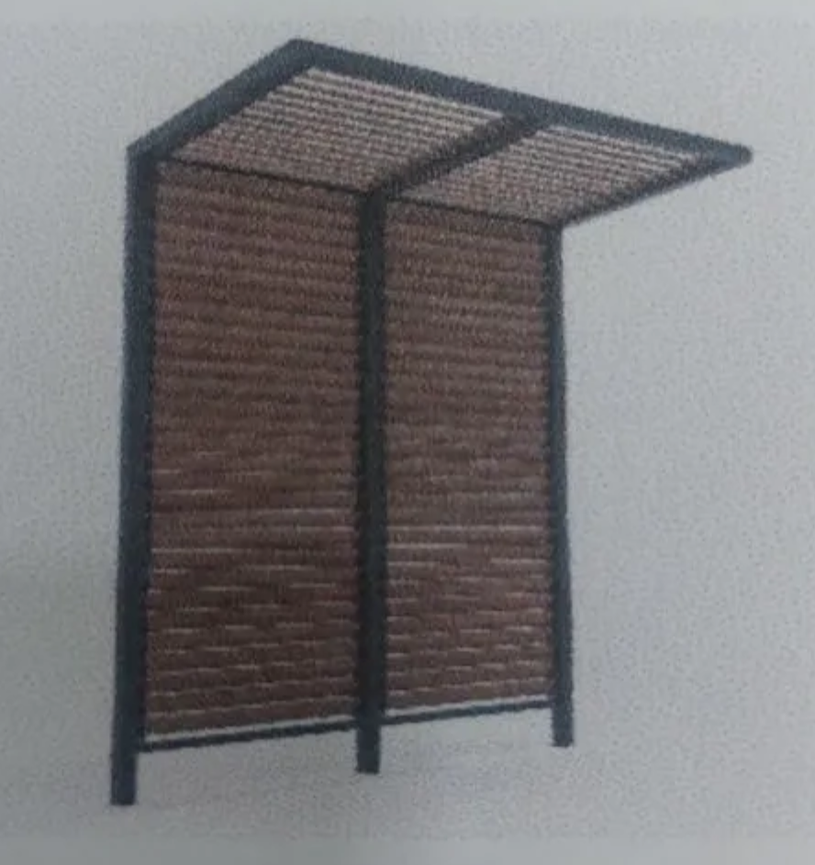
 | Оборудование для благоустройства территории | Навесы | 31 | 3104 | Пергола с качелью

 | Оборудование для благоустройства территории | Благоустройство (оборудование невошедшее в другие группы) | 32 | 3201 | Скамейка на цепях | 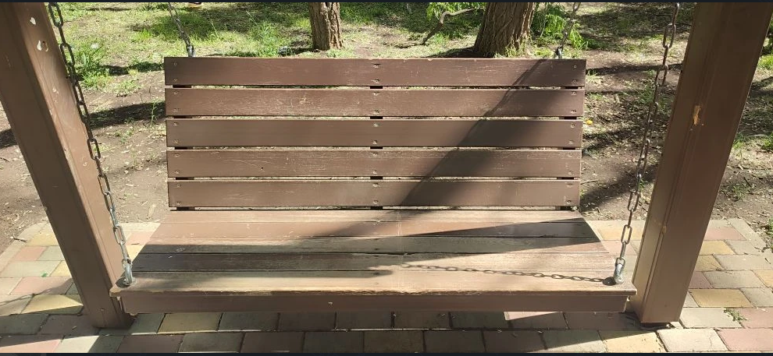
 | Оборудование для благоустройства территории | Благоустройство (оборудование невошедшее в другие группы) | 32 | 3202 | Нестационарные торговые объекты | 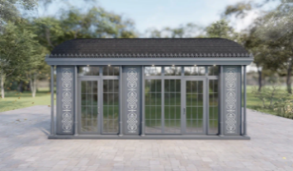
 | Оборудование для благоустройства территории | Благоустройство (оборудование невошедшее в другие группы) | 32 | 3203 | Деревянный мост | 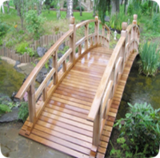
 | Оборудование для благоустройства территории | Благоустройство (оборудование невошедшее в другие группы) | 32 | 3204 | Арка | 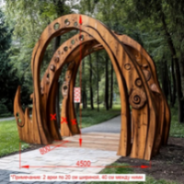
 | Оборудование для благоустройства территории | Благоустройство (оборудование невошедшее в другие группы) | 32 | 3205 | Качели городские Wood | 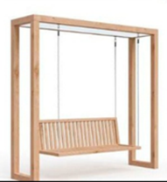
 | Оборудование для благоустройства территории | Благоустройство (оборудование невошедшее в другие группы) | 32 | 3206 | Качели | 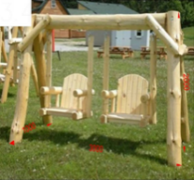
 | Оборудование для благоустройства территории | Благоустройство (оборудование невошедшее в другие группы) | 32 | 3207 | Стелла | 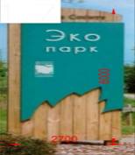
 | Оборудование для благоустройства территории | Благоустройство (оборудование невошедшее в другие группы) | 32 | 3208 | Качели | 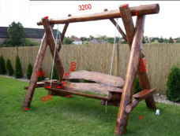
 | Оборудование для благоустройства территории | Благоустройство (оборудование невошедшее в другие группы) | 32 | 3209 | Качели | 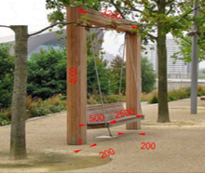
 | Оборудование для благоустройства территории | Благоустройство (оборудование невошедшее в другие группы) | 32 | 3210 | Мостик | 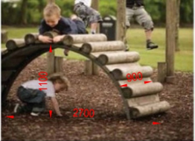
 | Оборудование для благоустройства территории | Благоустройство (оборудование невошедшее в другие группы) | 32 | 3211 | деревянный гамак | 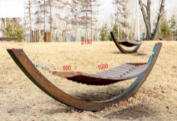
 | Оборудование для благоустройства территории | Благоустройство (оборудование невошедшее в другие группы) | 32 | 3212 | Шезлонг | 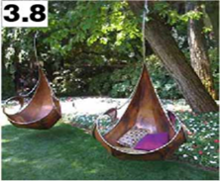
 | Оборудование для благоустройства территории | Благоустройство (оборудование невошедшее в другие группы) | 32 | 3213 | Арт объект: Деревянные качели | 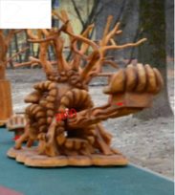
 | Оборудование для благоустройства территории | Благоустройство (оборудование невошедшее в другие группы) | 32 | 3214 | Прочие МАФы | 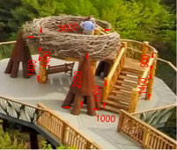
 | Оборудование для благоустройства территории | Благоустройство (оборудование невошедшее в другие группы) | 32 | 3215 | Экотропа 120 м.п. | 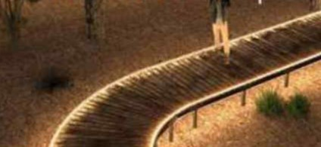
 | Оборудование для благоустройства территории | Благоустройство (оборудование невошедшее в другие группы) | 32 | 3216 | Ограждение деревянное 28 м.п. | 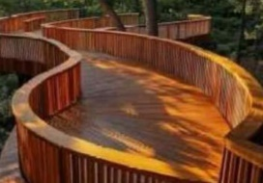
 | Оборудование для благоустройства территории | Благоустройство (оборудование невошедшее в другие группы) | 32 | 3217 | Качели городские Модерн

 | Оборудование для благоустройства территории | Ограждения | 33 | 3301 | Секция ограждения 2396х1900 |  | STREET IRON
 | Оборудование для благоустройства территории | Ограждения | 33 | 3302 | Калитка ограждения 985х1900 |  | STREET IRON
 | Оборудование для благоустройства территории | Ограждения | 33 | 3303 | Ограждение тип 6 H-500 (МФ 95.6.01)
 | Оборудование для благоустройства территории | Ограждения | 33 | 3304 | Столбик конечный для 3303
 | Оборудование для благоустройства территории | Ограждения | 33 | 3305 | Столбик промежуточный для 3303
 | Оборудование для благоустройства территории | Ограждения | 33 | 3306 | Столбик угловой для 3303
 | Оборудование для благоустройства территории | Ограждения | 33 | 3307 | Ограждение Усть Лабинск
 | Оборудование для благоустройства территории | Ограждения | 33 | 3308 | Ограждение Староминский район

 | Оборудование для благоустройства территории | Скамьи | 34 | 3401 | Скамейка | 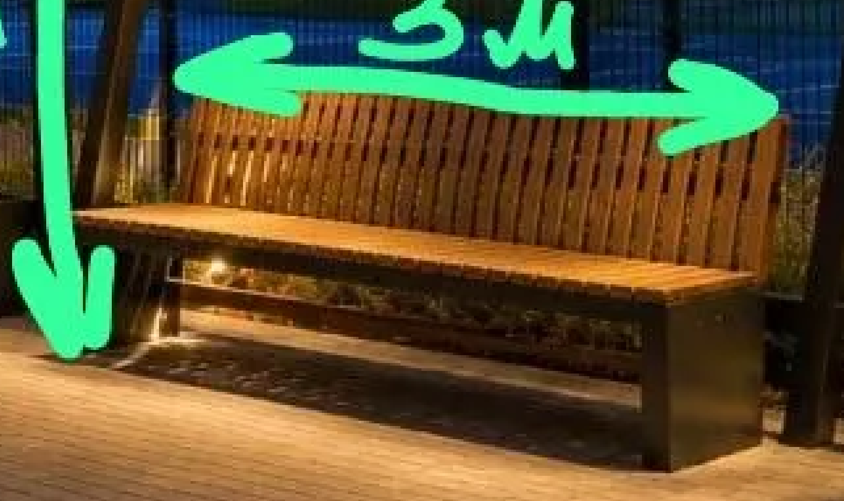
 | Оборудование для благоустройства территории | Скамьи | 34 | 3402 | Скамейка | 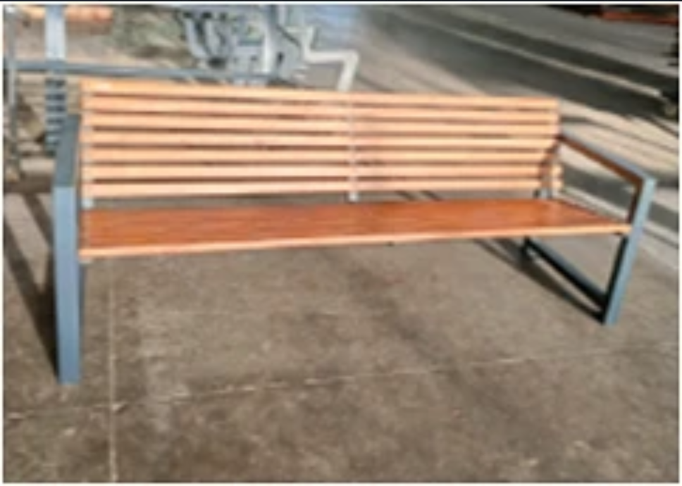
 | Оборудование для благоустройства территории | Скамьи | 34 | 3403 | Скамья городская (Скамья "CHOICE SHADOW ") | 
 | Оборудование для благоустройства территории | Скамьи | 34 | 3404 | Скамья Ultu | 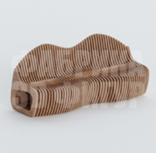
 | Оборудование для благоустройства территории | Скамьи | 34 | 3405 | Скамья Улитка | 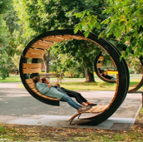
 | Оборудование для благоустройства территории | Скамьи | 34 | 3406 | Скамья для шахматного стола
 | Оборудование для благоустройства территории | Скамьи | 34 | 3407 | Бордо - Кованые скамейки | 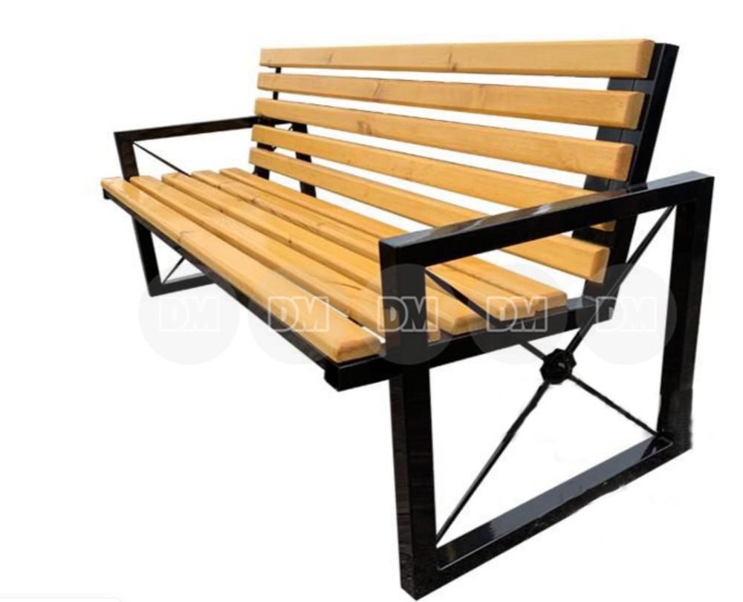
 | Оборудование для благоустройства территории | Скамьи | 34 | 3408 | Скамейка | 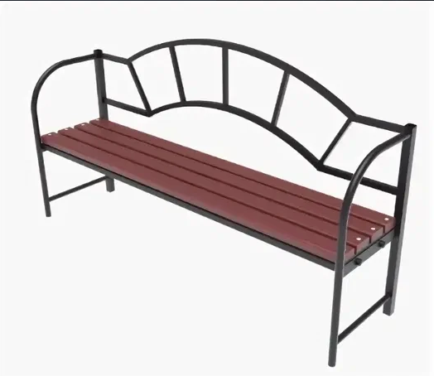
 | Оборудование для благоустройства территории | Скамьи | 34 | 3409 | Скамейка
 | Оборудование для благоустройства территории | Скамьи | 34 | 3410 | Скамья парковая | 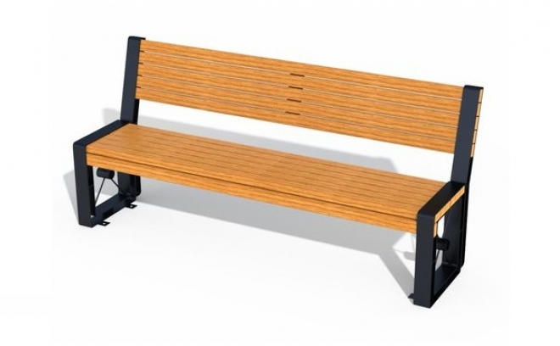

 | Оборудование для благоустройства территории | Урны | 35 | 3501 | Урна | 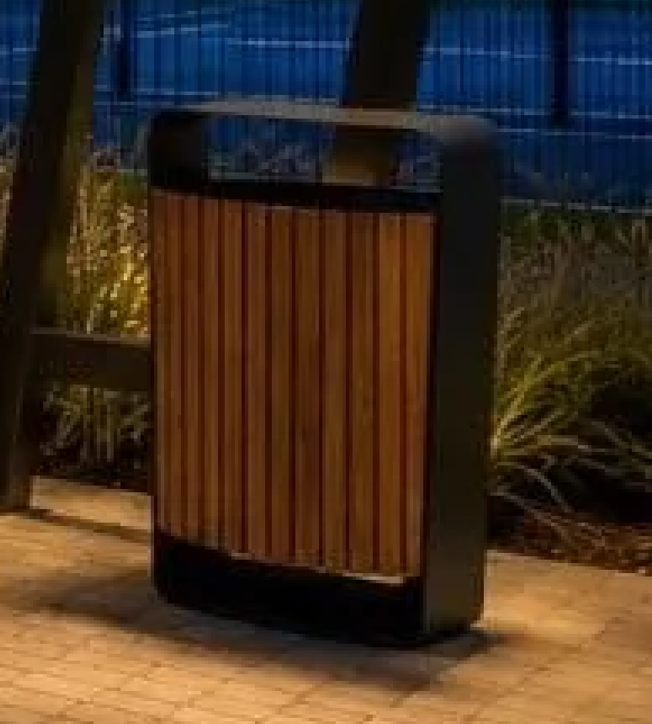
 | Оборудование для благоустройства территории | Урны | 35 | 3502 | Урна уличная ("CHOICE SHADOW ") | 
 | Оборудование для благоустройства территории | Урны | 35 | 3503 | Урна | 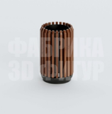
 | Оборудование для благоустройства территории | Урны | 35 | 3504 | Деревянная урна | 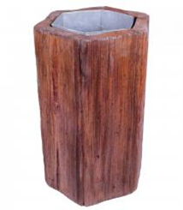
 | Оборудование для благоустройства территории | Урны | 35 | 3505 | Модена - Уличные урны | 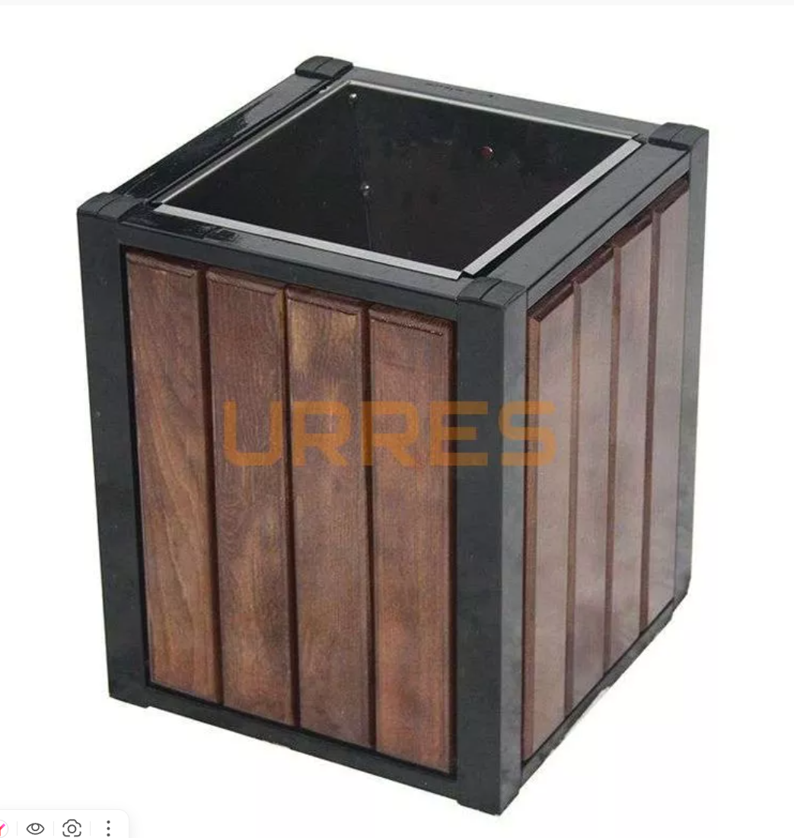
 | Оборудование для благоустройства территории | Урны | 35 | 3506 | Урна
 | Оборудование для благоустройства территории | Урны | 35 | 3507 | Урна | 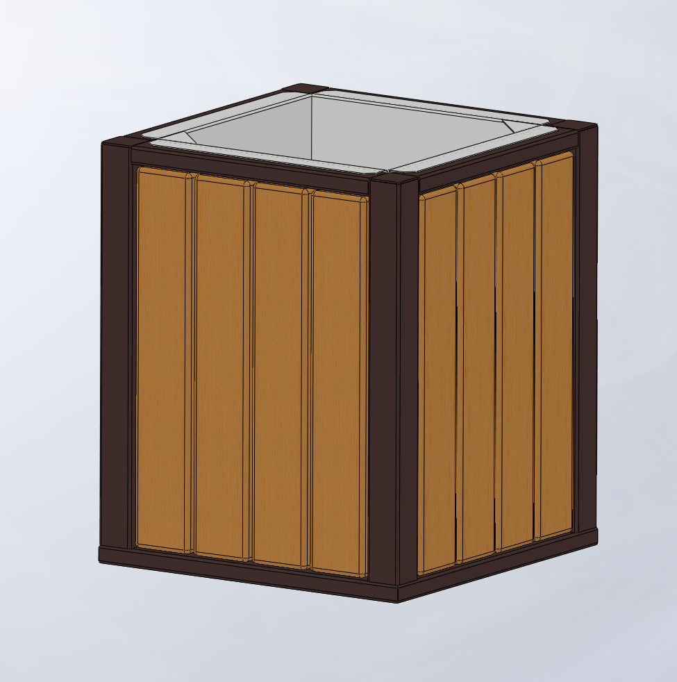

 | Оборудование для благоустройства территории | Столы | 36 | 3601 | Шахматный стол | 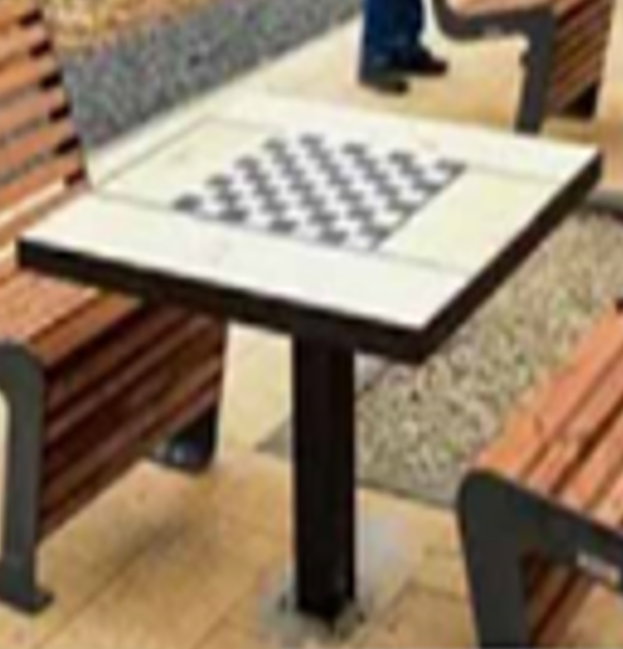

 | Оборудование для благоустройства территории | Вазоны | 37

 | Оборудование для благоустройства территории | Велопарковки | 38 | 3801 | Велопарковки на территории МО "Город Майкоп" | 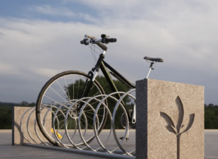
 | Оборудование для благоустройства территории | Велопарковки | 38 | 3802 | Велопарковки на территории МО "Город Майкоп" | 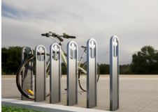

 | Оборудование для благоустройства территории | Информационные стенды и указатели | 39 | 3901 | Стенд информационный |  | Воркаут
 | Оборудование для благоустройства территории | Информационные стенды и указатели | 39 | 3902 | Информационная стойка с описанием нормативов испытаний |  | Воркаут
 | Оборудование для благоустройства территории | Информационные стенды и указатели | 39 | 3903 | Навигационная стела | 
 | Оборудование для благоустройства территории | Информационные стенды и указатели | 39 | 3904 | Навигационная стела | 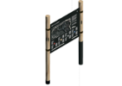
 | Оборудование для благоустройства территории | Информационные стенды и указатели | 39 | 3905 | Указатели | 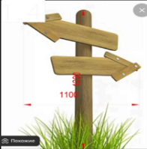
 | Оборудование для благоустройства территории | Информационные стенды и указатели | 39 | 3906 | Деревянная табличка на цепи | 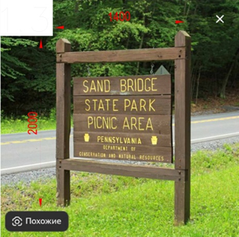
 | Оборудование для благоустройства территории | Информационные стенды и указатели | 39 | 3907 | Стенд

 | Оборудование для благоустройства территории | Трибуны | 40 | 4001 | Трибуна спортивная 5 мест, сиденья - пластик
 | Оборудование для благоустройства территории | Трибуны | 40 | 4002 | Трибуна спортивная 10 мест, сиденья - пластик
 | Оборудование для благоустройства территории | Трибуны | 40 | 4003 | Трибуна спортивная 15 мест сиденья - пластик
 | Оборудование для благоустройства территории | Трибуны | 40 | 4004 | Трибуна с перилами 15 мест сиденья - пластик
 | Оборудование для благоустройства территории | Трибуны | 40 | 4005 | Трибуна спортивная 20 мест сиденья - пластик
 | Оборудование для благоустройства территории | Трибуны | 40 | 4006 | Трибуна с перилами 20 мест сиденья - пластик
 | Оборудование для благоустройства территории | Трибуны | 40 | 4007 | Трибуна спортивная 25 мест сиденья - пластик
 | Оборудование для благоустройства территории | Трибуны | 40 | 4008 | Трибуна с перилами 25 мест сиденья - пластик
 | Оборудование для благоустройства территории | Трибуны | 40 | 4009 | Трибуна 5 мест с сиденьями из доски
 | Оборудование для благоустройства территории | Трибуны | 40 | 4010 | Трибуна 2х-ярусная 10 мест сиденья - доска
 | Оборудование для благоустройства территории | Трибуны | 40 | 4011 | Трибуна спортивная 15 мест сиденья - доска
 | Оборудование для благоустройства территории | Трибуны | 40 | 4012 | Трибуна с перилами 15 мест сиденья - доска
 | Оборудование для благоустройства территории | Трибуны | 40 | 4013 | Трибуна на 20 мест сиденья - доска
 | Оборудование для благоустройства территории | Трибуны | 40 | 4014 | Трибуна с перилами на 20 мест сиденья - доска
 | Оборудование для благоустройства территории | Трибуны | 40 | 4015 | Подъем для трибуны 3х-ярусный, с пластиковыми сиденьями
 | Оборудование для благоустройства территории | Трибуны | 40 | 4016 | Подъем для трибуны 3х-ярусный, с пластиковыми сиденьями и перилами
 | Оборудование для благоустройства территории | Трибуны | 40 | 4017 | Подъем для трибуны 4х-ярусный, с пластиковыми сиденьями
 | Оборудование для благоустройства территории | Трибуны | 40 | 4018 | Подъем для трибуны 4х-ярусный, с пластиковыми сиденьями и перилами
 | Оборудование для благоустройства территории | Трибуны | 40 | 4019 | Подъем для трибуны 5-ярусный, с пластиковыми сиденьями
 | Оборудование для благоустройства территории | Трибуны | 40 | 4020 | Подъем для трибуны 5-ярусный, с пластиковыми сиденьями и перилами
 | Оборудование для благоустройства территории | Трибуны | 40 | 4021 | Подъем для трибуны 3 яруса, с сиденьями из доски
 | Оборудование для благоустройства территории | Трибуны | 40 | 4022 | Подъем для трибуны 3 яруса, с сиденьями из доски и перилами
 | Оборудование для благоустройства территории | Трибуны | 40 | 4023 | Подъем для трибуны 4 яруса, с сиденьями из доски
 | Оборудование для благоустройства территории | Трибуны | 40 | 4024 | Подъем для трибуны 4 яруса, с сиденьями из доски и перилами

 | Оборудование для детских игровых площадок | Качели | 51 | 5101 | Качели двойные со спинкой | 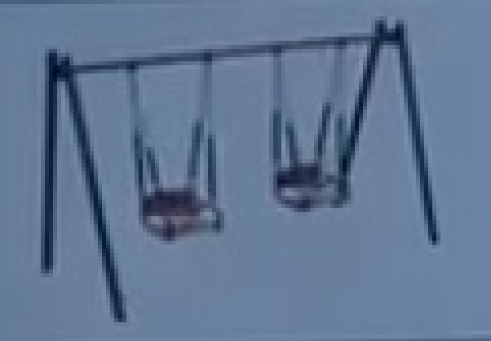 |  | Сертификат
 | Оборудование для детских игровых площадок | Качели | 51 | 5102 | Качели комбинированные | 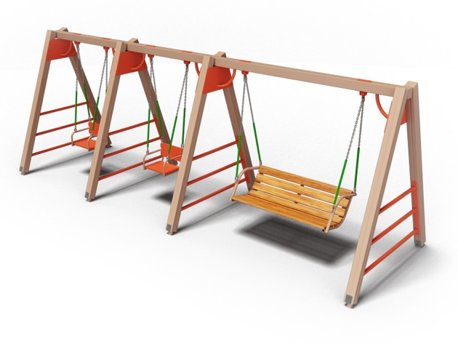

 | Оборудование для детских игровых площадок | Карусели | 52 | 5201 | Карусель | 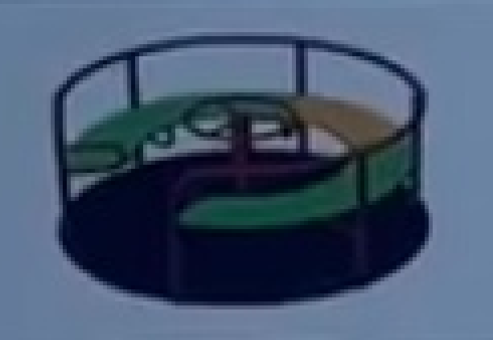 |  | Сертификат
 | Оборудование для детских игровых площадок | Карусели | 52 | 5202 | Карусель

 | Оборудование для детских игровых площадок | Качалка-балансир | 53 | 5301 | Качалка-балансир "Мишка" | 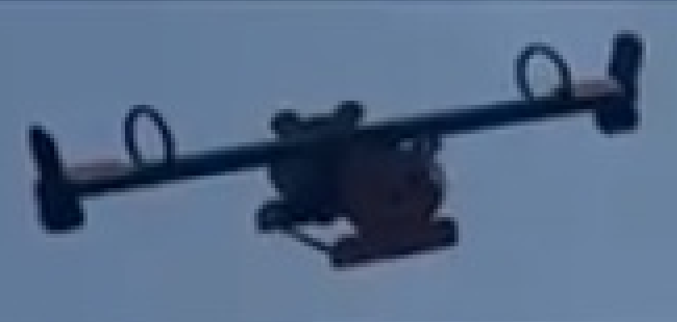 |  | Сертификат
 | Оборудование для детских игровых площадок | Качалка-балансир | 53 | 5302 | Качалка-балансир
 | Оборудование для детских игровых площадок | Качалка-балансир | 53 | 5303 | Качалка-балансир "Мячик" | 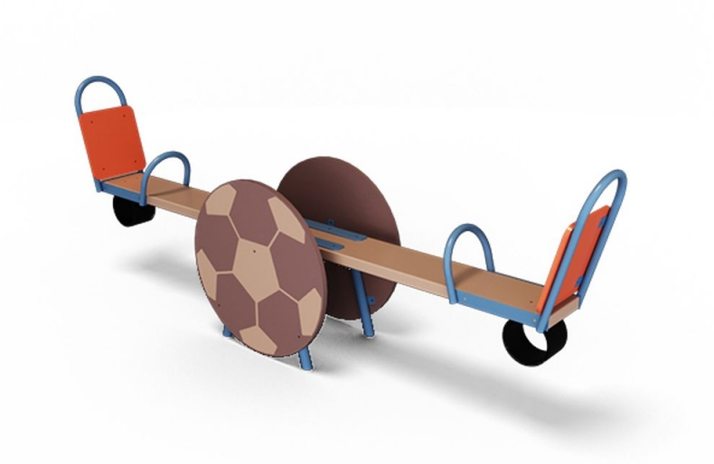

 | Оборудование для детских игровых площадок | Качалка на пружине | 54 | 5401 | Качалка | 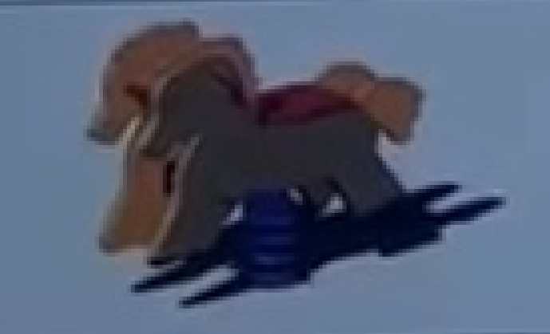 |  | Сертификат
 | Оборудование для детских игровых площадок | Качалка на пружине | 54 | 5402 | Качалка мотоцикл

 | Оборудование для детских игровых площадок | Домики | 55 |  |  |  |  | Декларация

 | Оборудование для детских игровых площадок | Песочницы | 56 | 5601 | Песочница | 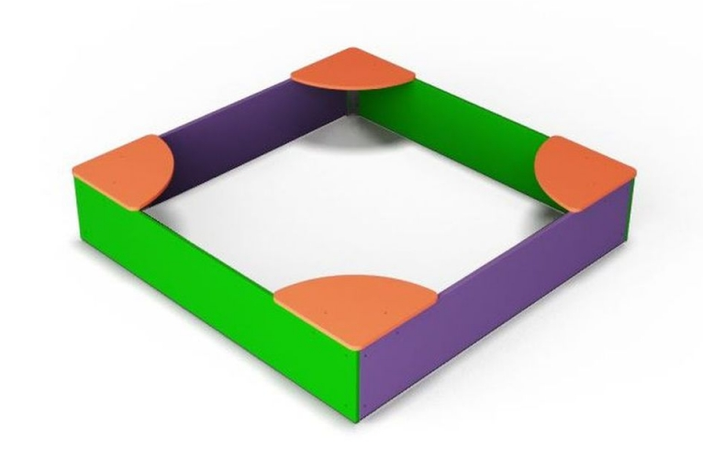 |  | Декларация

 | Оборудование для детских игровых площадок | Горки | 57 |  |  |  |  | Сертификат

 | Оборудование для детских игровых площадок | Пространственные сети | 58 |  |  |  |  | Сертификат

 | Оборудование для детских игровых площадок | Детское спортивное оборудование | 59 |  |  |  |  | Сертификат

 | Оборудование для детских игровых площадок | Детское игровое оборудование | 60 | 6001 | Игровой элемент | 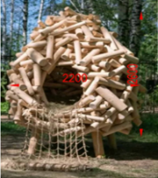 |  | Декларация
 | Оборудование для детских игровых площадок | Детское игровое оборудование | 60 | 6002 | Игровая сетка | 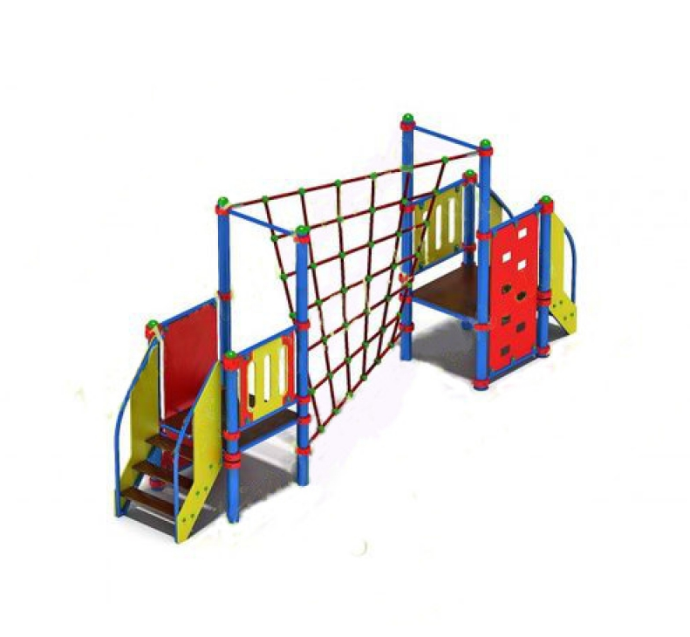

 | Оборудование для детских игровых площадок | Детские игровые комплексы | 61 | 6101 | Игровой комплекс | 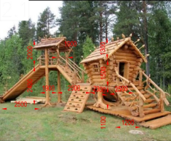 |  | Сертификат
 | Оборудование для детских игровых площадок | Детские игровые комплексы | 61 | 6102 | Игровой комплекс | 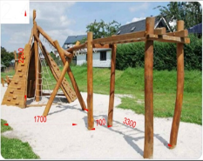
 | Оборудование для детских игровых площадок | Детские игровые комплексы | 61 | 6103 | Игровой комплекс | 
 | Оборудование для детских игровых площадок | Детские игровые комплексы | 61 | 6104 | Игровой комплекс | 
 | Оборудование для детских игровых площадок | Детские игровые комплексы | 61 | 6105 | Детский игровой комплекс | 
 | Оборудование для детских игровых площадок | Детские игровые комплексы | 61 | 6106 | Игровой комплекс | 

